Form1_Situation
NaiS / Formular 1 |  | Situation
Gemeinde / Ort: |  | Naters / Santantoniwald | Weiserfl.: Nr. | 5_1 | Fläche (ha): | 1.5 | Datum: | 22.07.2008 | BearbeiterIn: | D. Schönbächler
Koordinaten: | 641'160.0 / 135'010.0 |  | Meereshöhe: | inf: 1'760.0, moy: 1'810.0, sup: 1'860.0 |  |  | Hangneig. [°] : | 35
Beilagen:
Situationsskizze: |  |  |  |  |  |  | Waldfunktion(en):
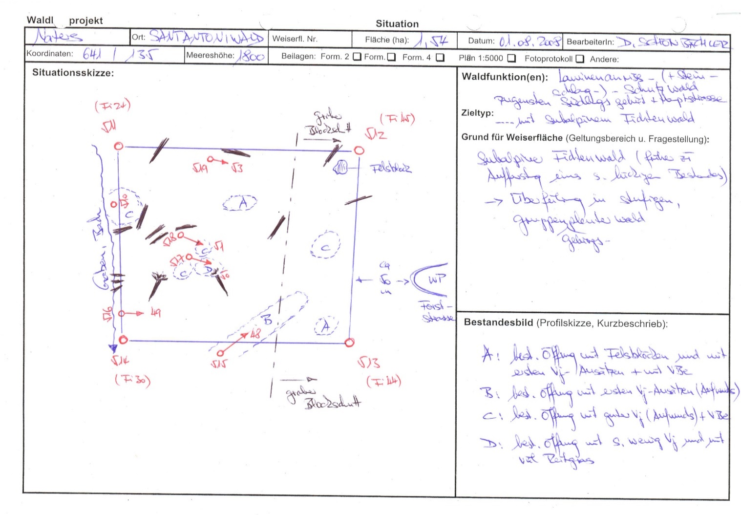 |  |  |  |  |  |  | Schutzwald 1

 |  |  |  |  |  |  | Bemerkung:

 |  |  |  |  |  |  | Grund für Weiserfläche: (Geltungsbereich u. Fragestellung)
 |  |  |  |  |  |  | Subalpiner Fichtenwald (nach Aufforstungen im früher lückigen Bestand) Ueberführung in stufigen, mosaikartigen Gebirgsplenterwald

 |  |  |  |  |  |  | Bestandesbild (Profilskizze, Kurzbeschrieb)

Foto
Fotos
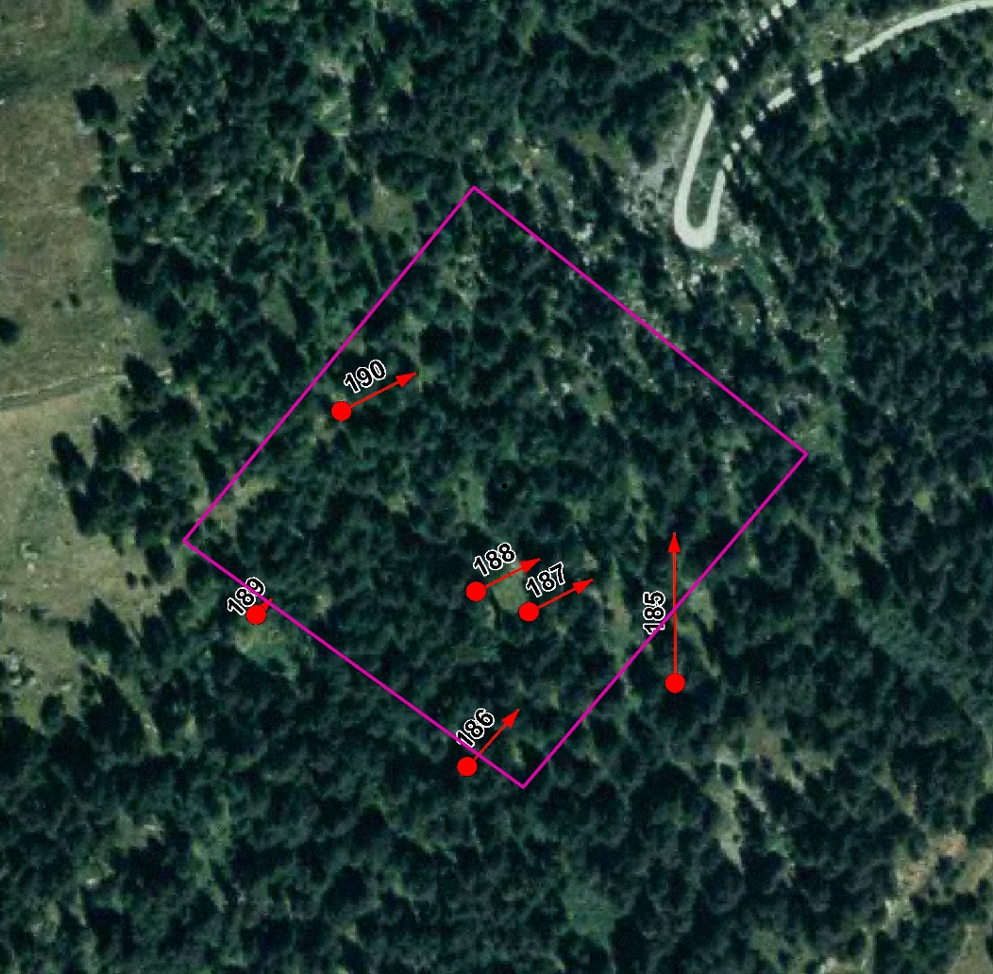

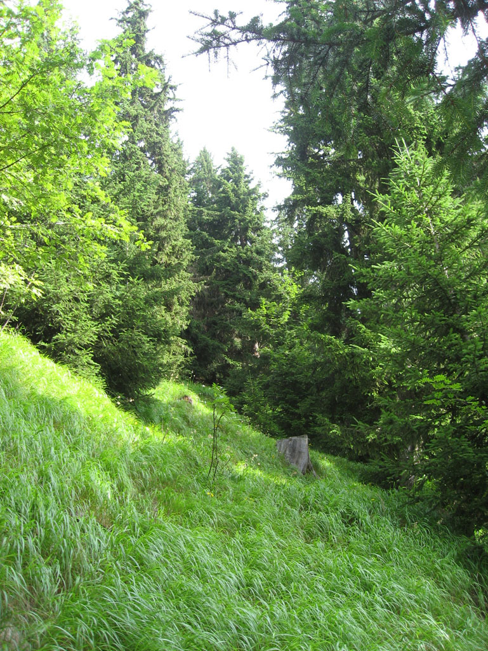
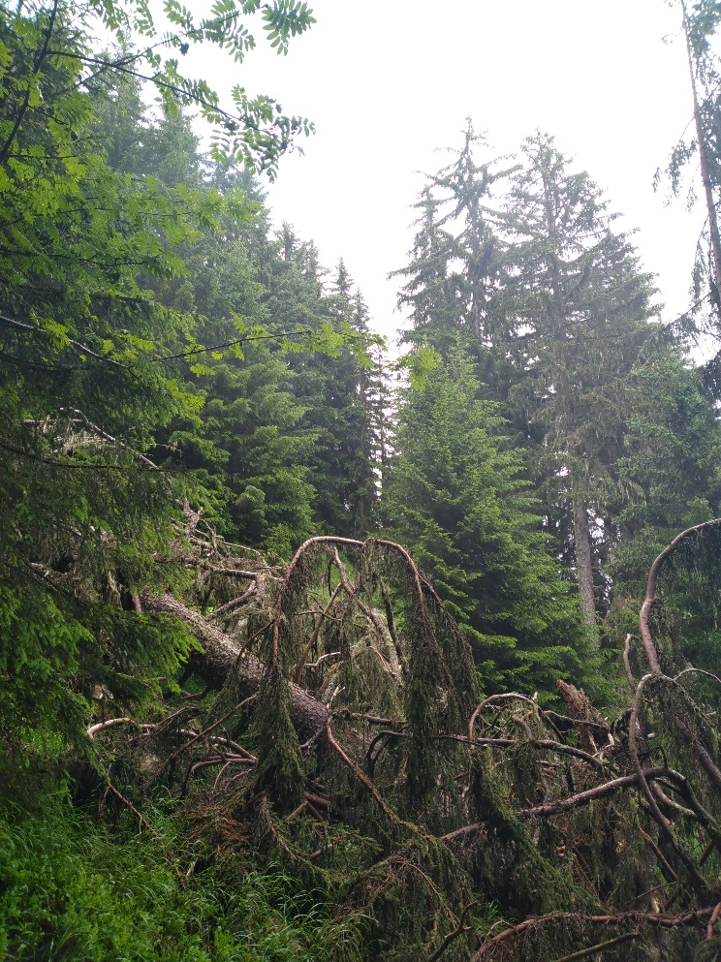

Photo n°185 | Foto 2021_185_2
Remarque : Foto 48
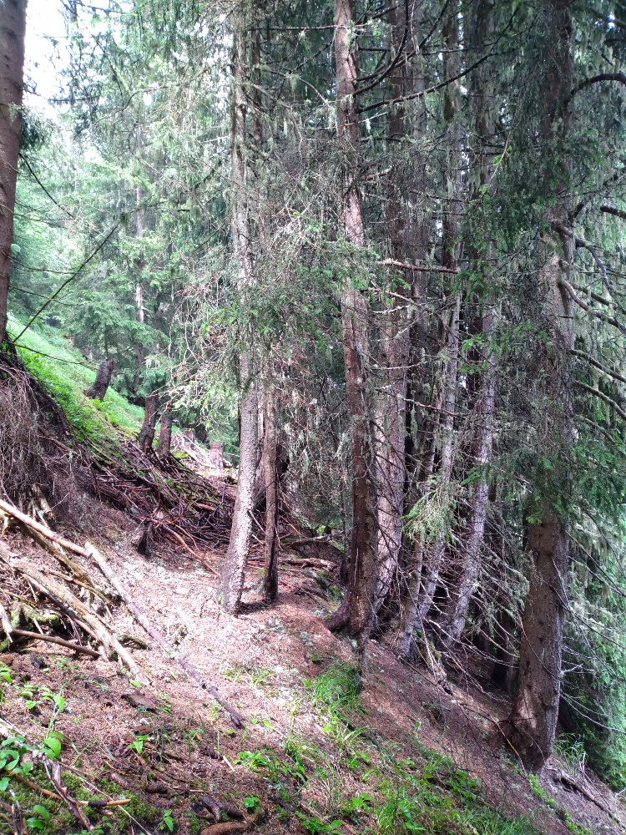
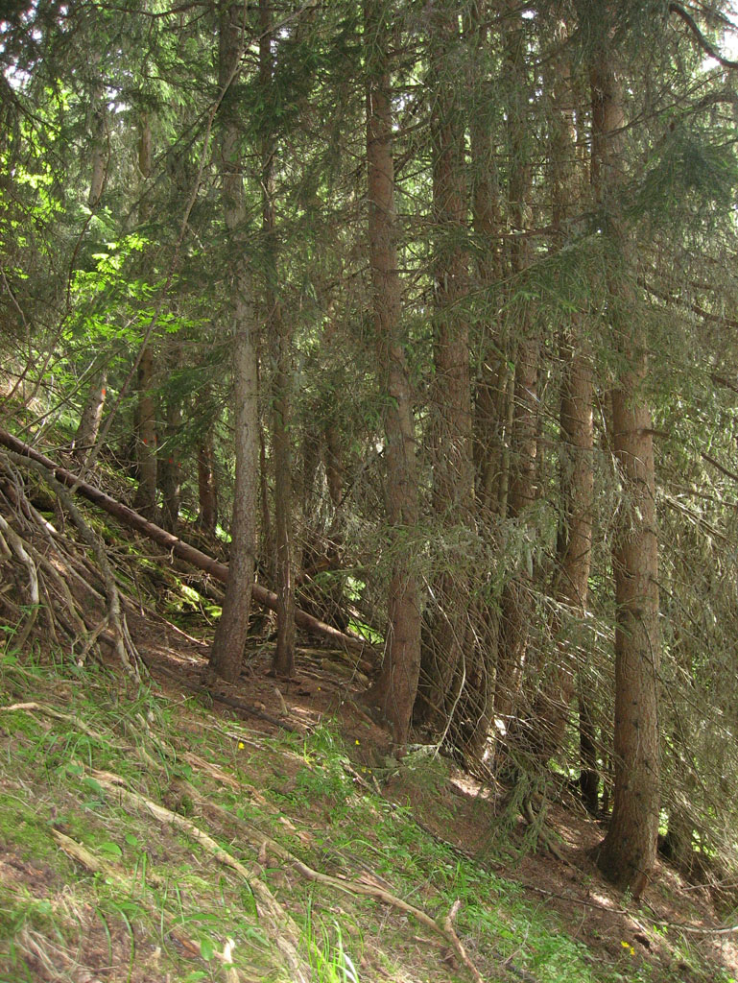

Photo n°186 | Foto 2021_186_1
Remarque : Foto 49

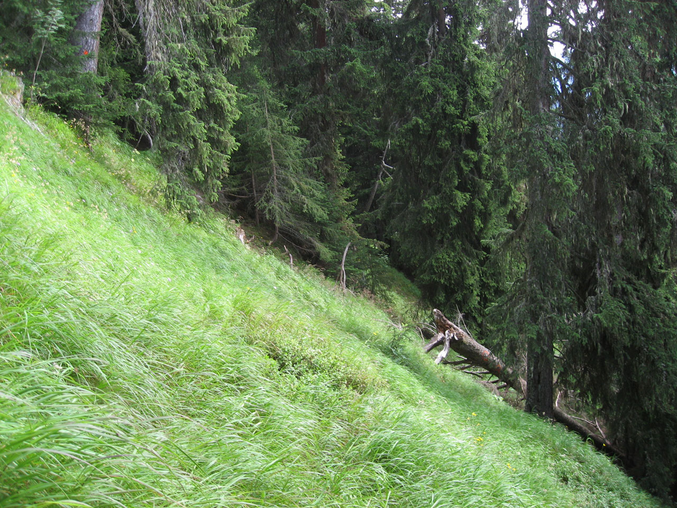
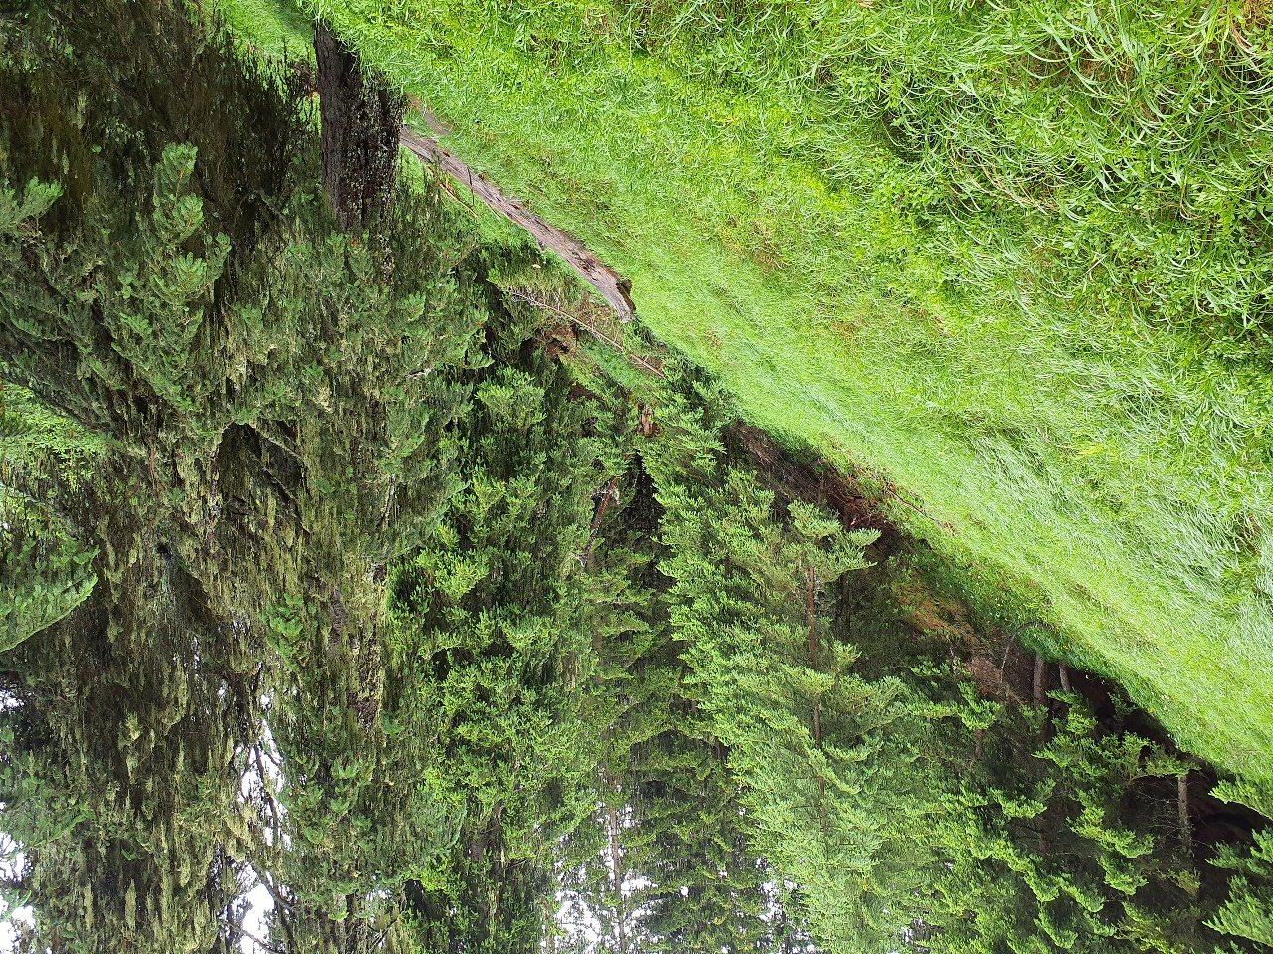

Photo n°187 | Foto 2021_187_1
Remarque : Foto 50

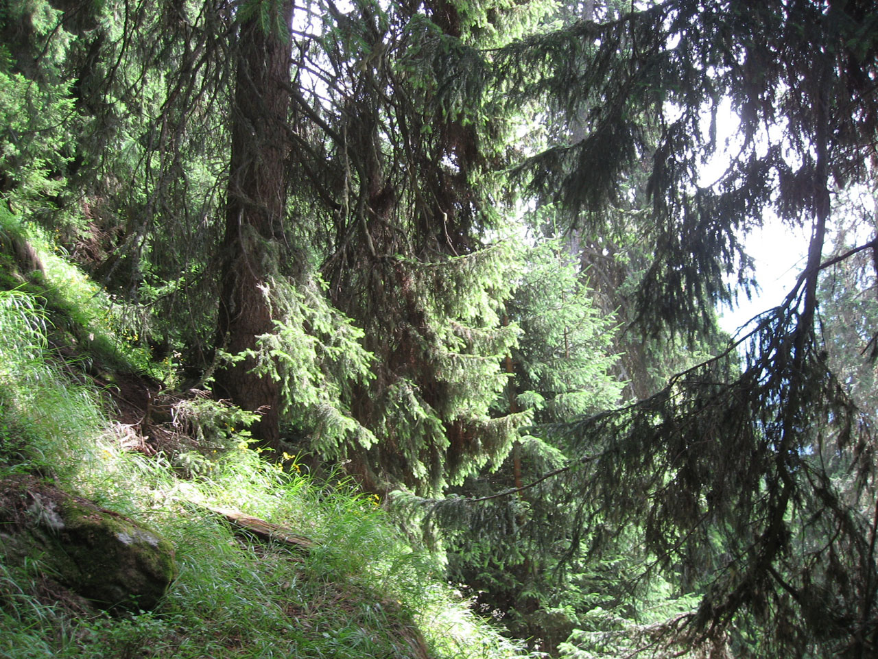
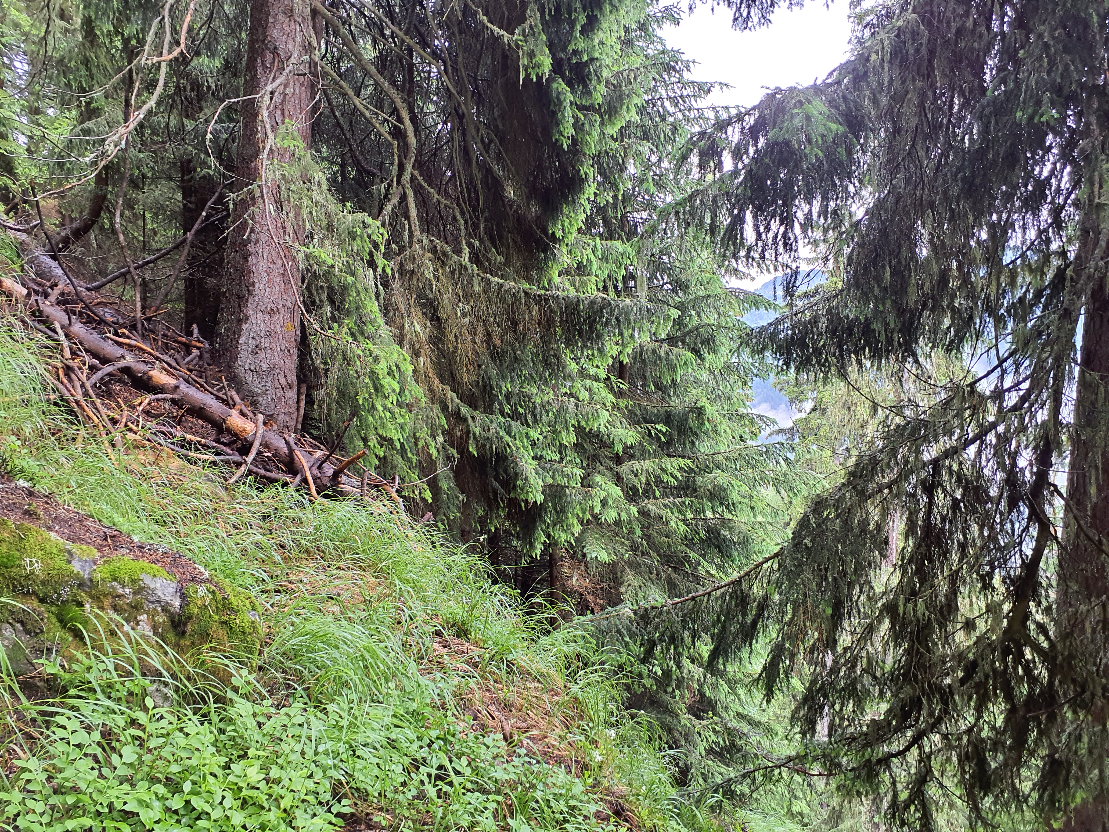

Photo n°188 | Foto 2021_188_2
Remarque : Foto 51

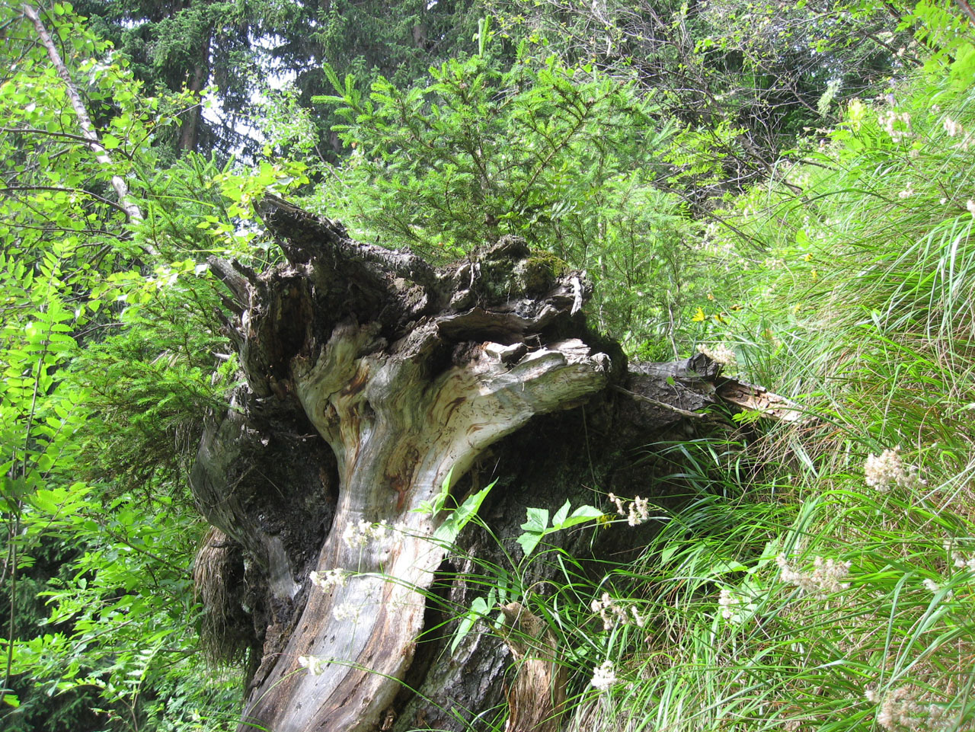
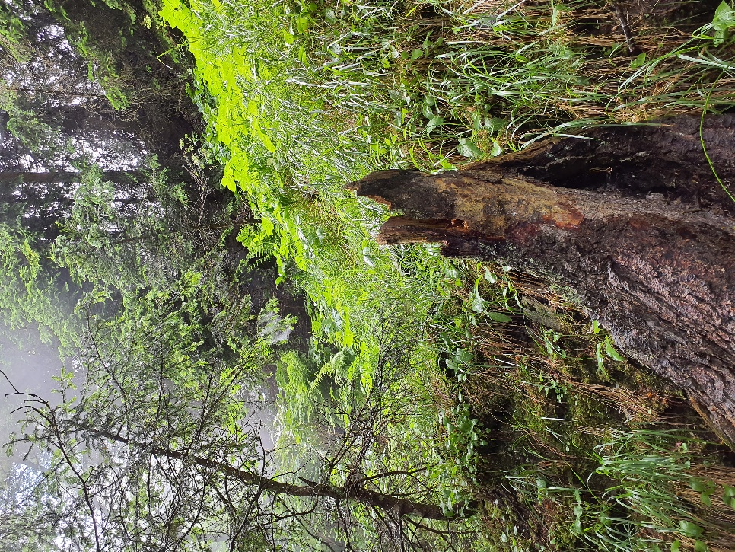

Photo n°189 | Foto 2021_189_1
Remarque : Foto 52

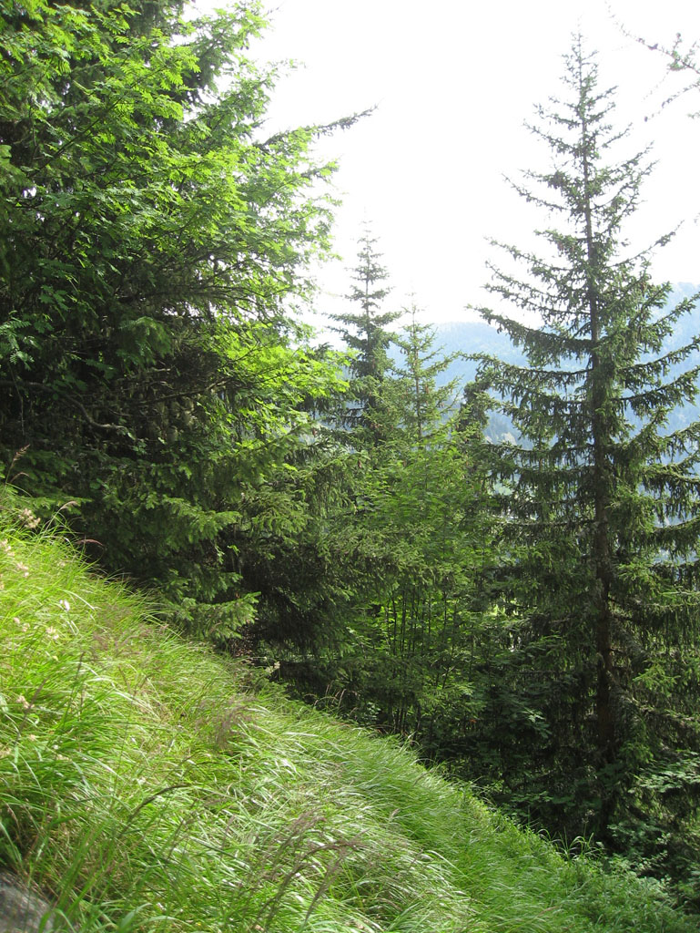
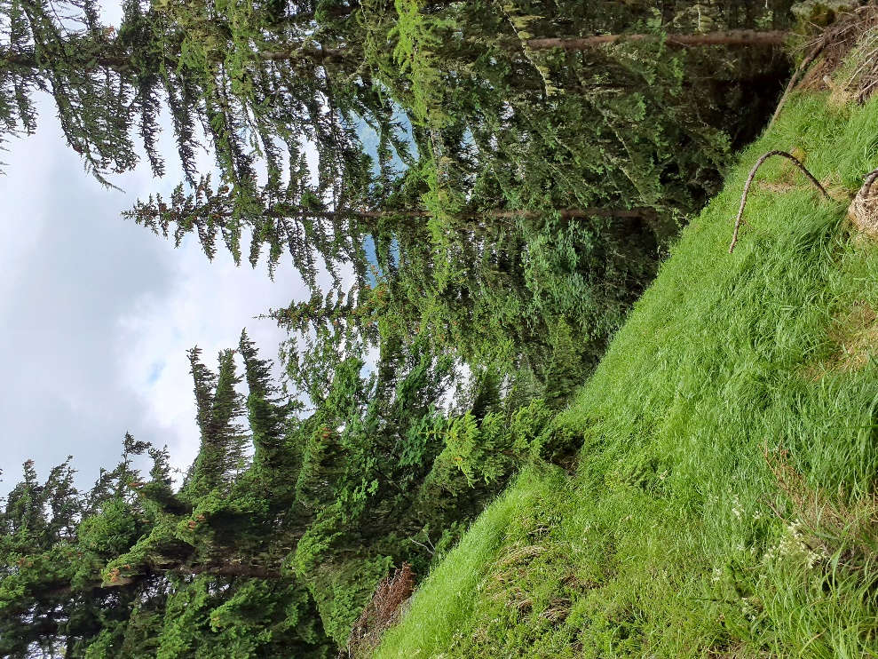

Photo n°190
Remarque : Foto 53 | Foto 2021_190_1

